상품제안서
스카이 필 PD10 유선 고속 충전 보조배터리 | 상품코드: F28264

 |  |  |  |  |  |  | 02-412-0044 | www.easy1.co.kr
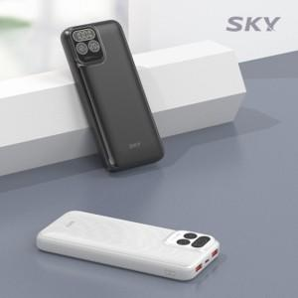

【상세/제작정보】 | <p>&nbsp;</p><p>&nbsp;</p>

【인쇄/포장옵션】 | 레이저, 풀칼라 / 포장지포장

【공급단가】 | 수량 | 50~ | 100~ | 500~ | 1,000~ | 2,000~
*VAT별도 | 단가 | 14,720원 | 14,480원 | 14,110원 | 13,860원 | 13,500원

【상품 URL】 | https://dev.easy1.co.kr:443/src/goods_detail.php?gdno=28264

